关系图
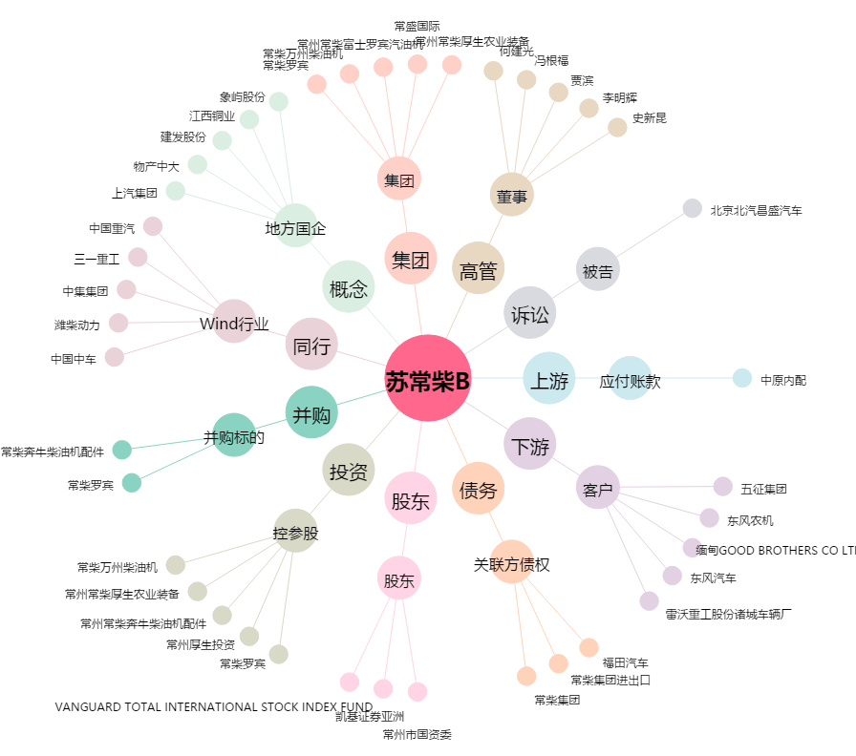
苏常柴B[200570.SZ] - 关系概览图

